リザルト
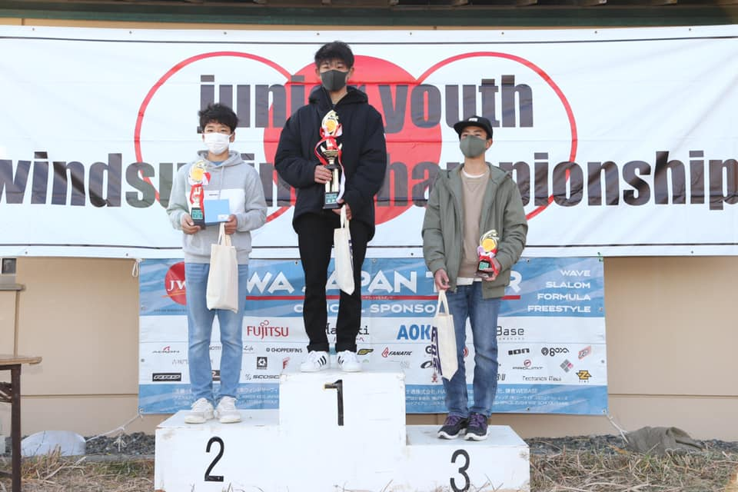
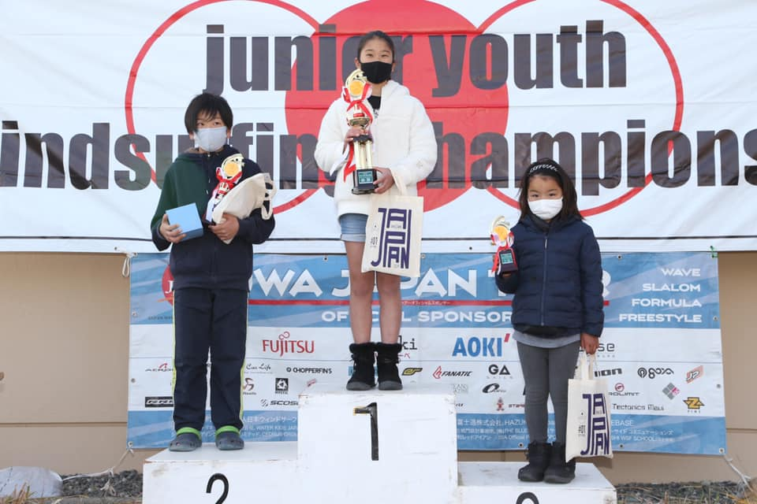
チャレンジジュニアクラス |  |  |  | ホームゲレンデ | 所属 | チャレンジジュニアクラス
1位 | 山田 | 美結 | ヤマダミユ | 逗子海岸 | マリンブルー
2位 | 森田 | 成 | モリタナル | 御前崎 | OWC
3位 | 秋田 | ふみ | アキタフミ | 逗子海岸 | マリンブルー

チャレンジユースクラス |  |  |  | ホームゲレンデ | 所属
1位 | 佐伯 | 紗菜 | サエキサナ | 材木座 | セブンシーズ
2位 | 小野 | 心暖 | オノココロ | 御前崎マリンパーク | OWC
3位 | 増田 | 紗蘭 | マスダサラン | 御前崎マリンパーク | OWC

小学生クラス |  |  |  | ホームゲレンデ | 所属
1位 | 杉 | 僚真 | スギリョウマ | 逗子海岸 | マリンブルー
2位 | 小西 | 陽人 | コニシハルト | 逗子海岸 | マリンブルー | チャレンジユースクラス
3位 | 若狭 | 夏希 | ワカサナツキ | 逗子海岸 | マリンブルー
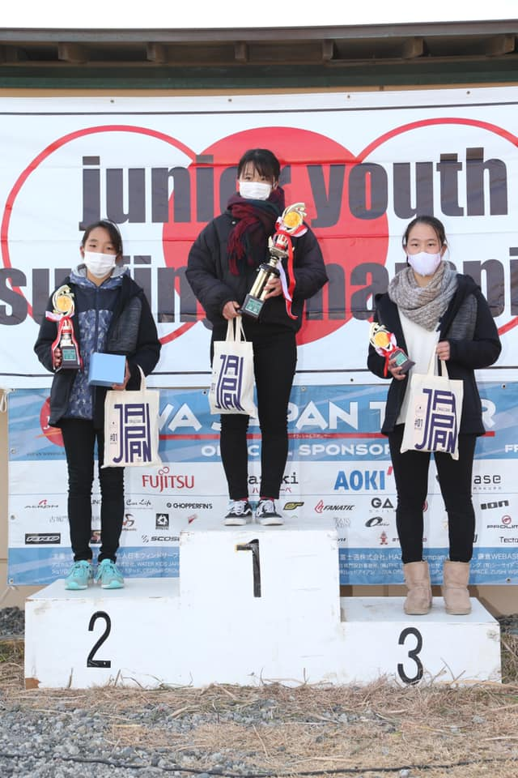

中学生クラス |  |  |  | ホームゲレンデ | 所属
1位 | 野口 | 颯 | ノブチリュウ | 御前崎 | OWC/F-WAVE
2位 | 守屋 | 拓海 | モリヤタクミ | 浜名湖村櫛海岸 | winds171
3位 | 桝崎 | 真也斗 | マスザキマヤト | 材木座 | セブンシーズ

中学生クラス |  |  |  | ホームゲレンデ | 所属
1位 | 松井 | 晴 | マツイハル | 御前崎ロングビーチ | OWC
2位 | 髙梨 | 佑樹 | タカナシユウキ | 江の島片瀬東浜 | ピュアスポーツクラブ
3位 | 橋本 | 陸汰 | ハシモトリタ | 逗子海岸 | マリンブルー

U-21クラス |  |  |  | ホームゲレンデ | 所属
1位 | 石井 | 颯太 | イシイハヤタ | 御前崎ロングビーチ | OWC
2位 | 野口 | 颯 | ノブチリュウ | 御前崎 | OWC/F-WAVE
3位 | 橋本 | 陸汰 | ハシモトリタ | 逗子海岸 | マリンブルー

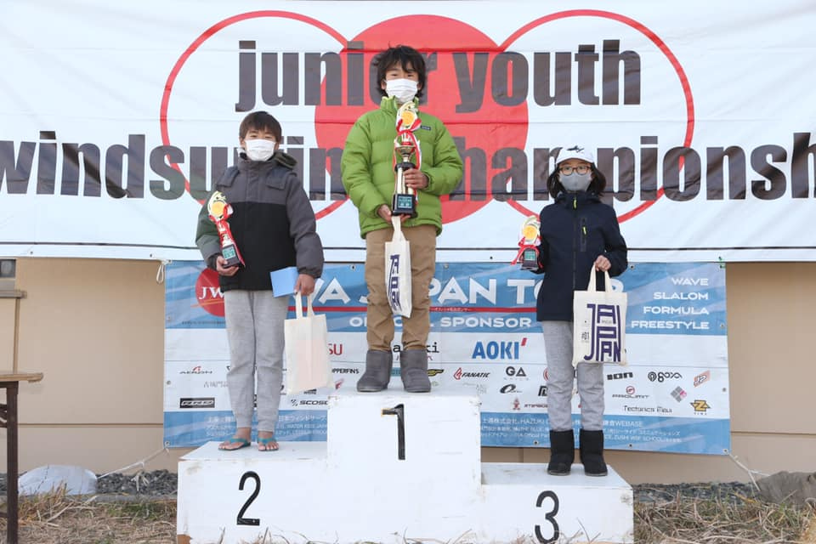
リザルト（写真付き） |  |  |  |  |  | 小学生クラス
https://www.facebook.com/OmaezakiSmileProject
大会写真（開会式、表彰式含む）
https://photos.google.com/share/AF1QipNqpRT2rvOJf89EbLisUUsTgxn0wvnlljzW1BgBeSFOSHpbFHj4wi73kKpM40Iwlg?key=Yno5aGUtcGJVMDJzUkotQ3VMVjRGRldkdjhJMGx3

高校生クラス |  |  |  | U-21クラス
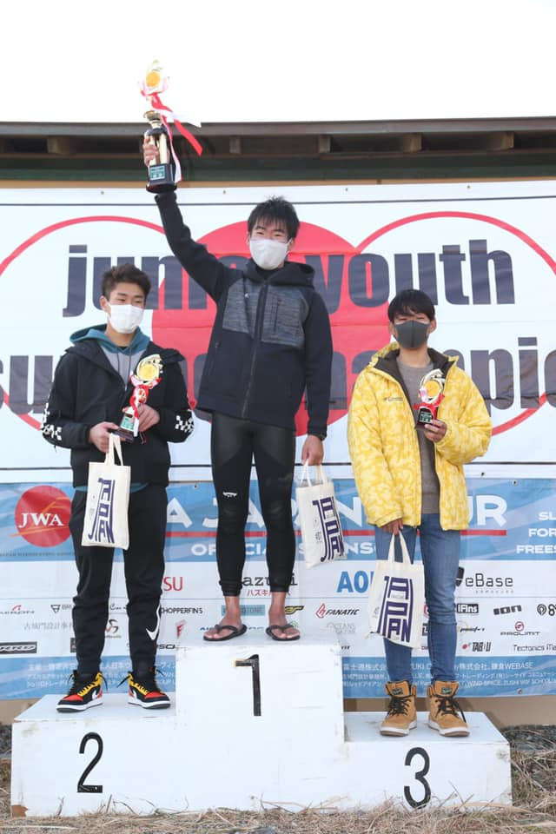
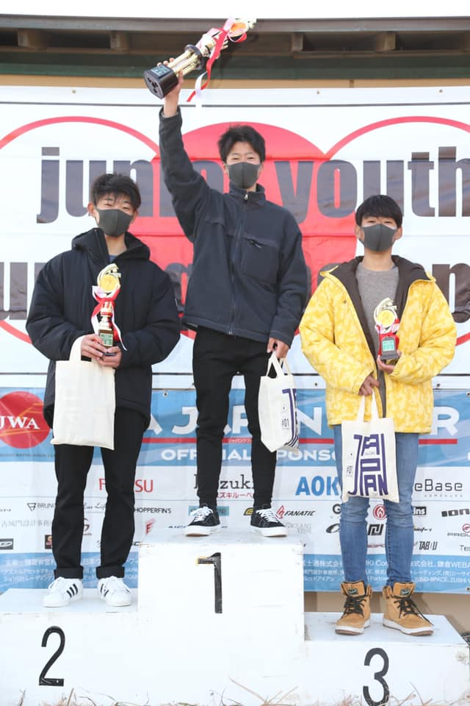

 |  |  |  |  |  | 中学生クラス

